Quotation
Picture | Code | Color | Product Name | Product Name (ქართულად ) | Drawing | Brand | Qty | Unit Price
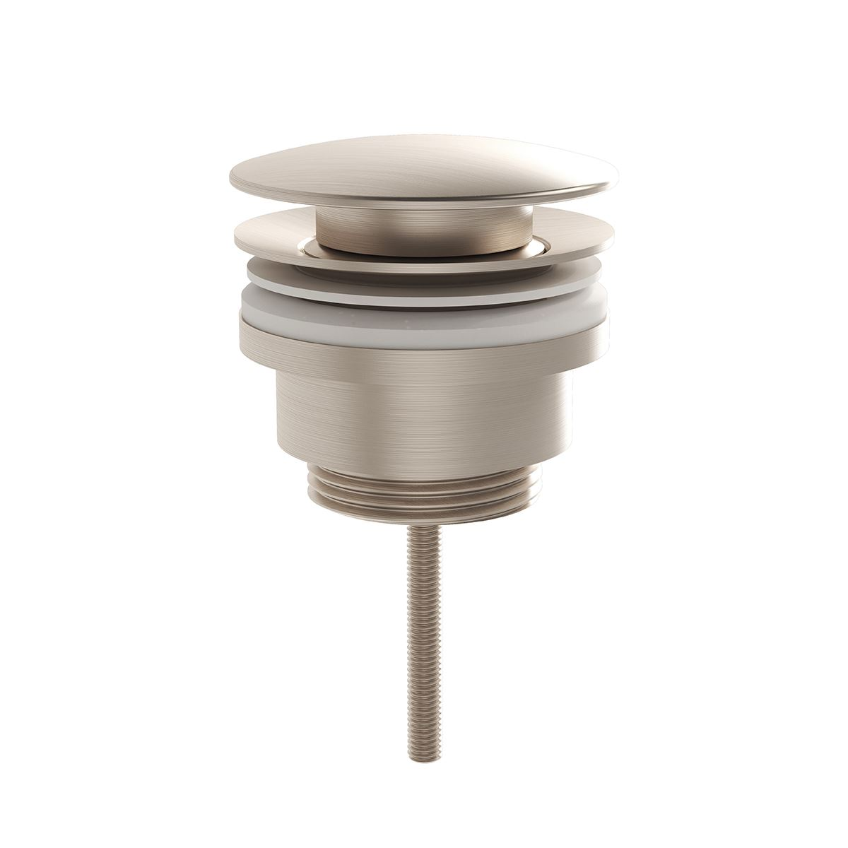 | A4514834 | Brushed Nickel | Waste set universal | სიფონის დამჭერი | 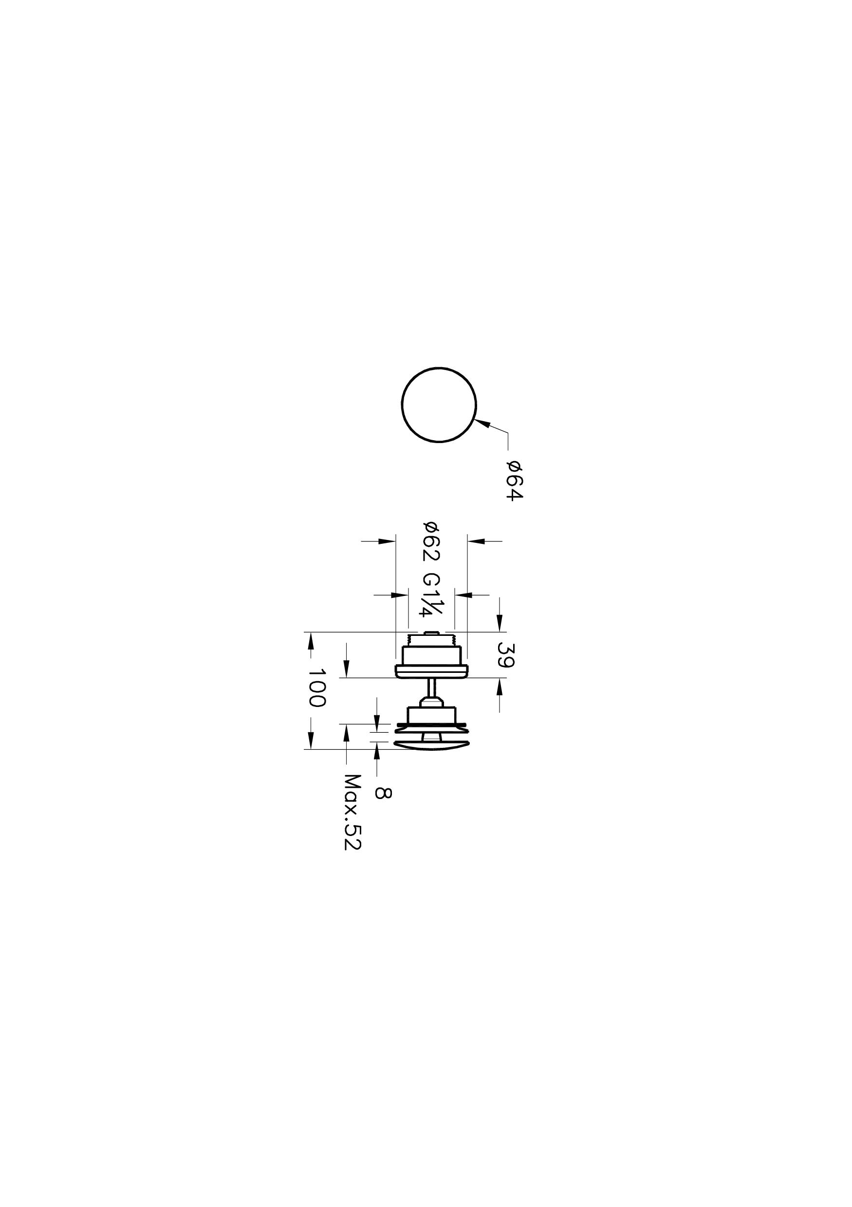 | VitrA | 3
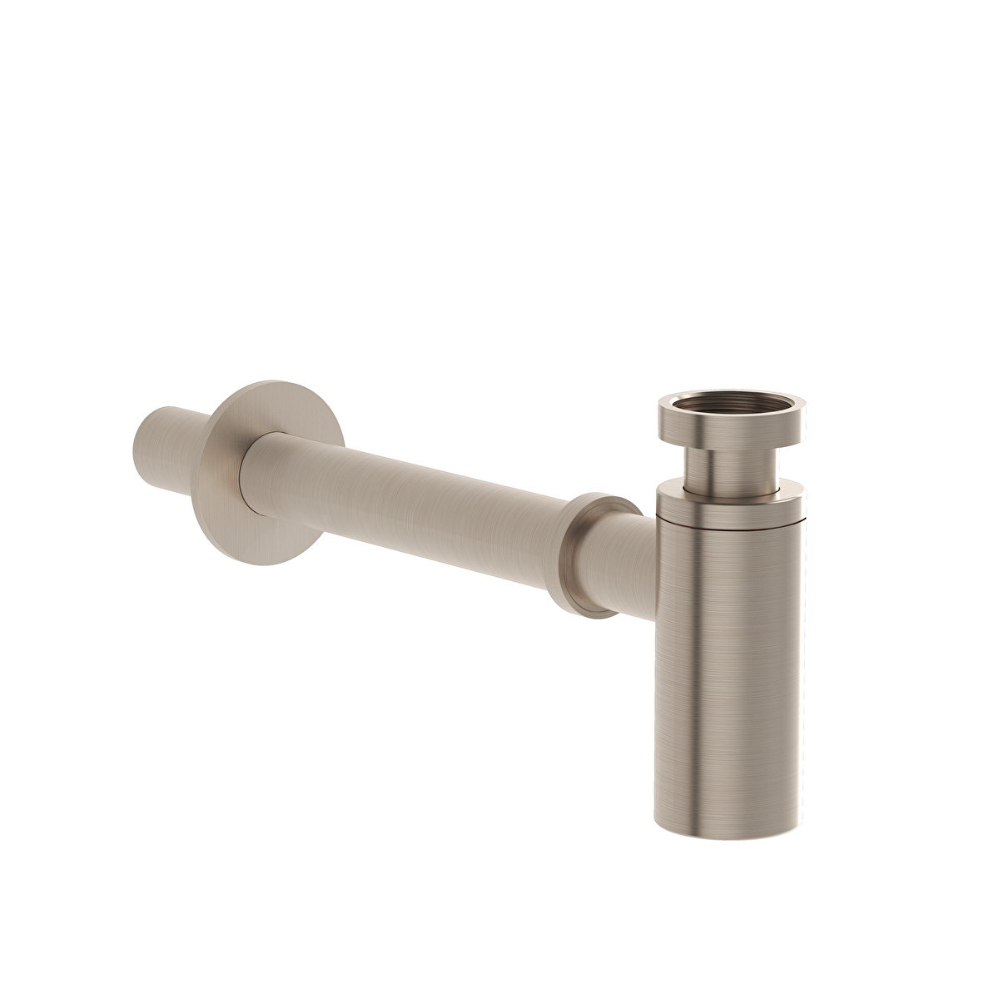 | A4512334 | Brushed Nickel | Bottle trap for basins (T type), • For 1 1/4” waste sets • Adjustment range: 69-125 mm • Distance to wall: 76-290 mm | სიფონის დამჭერი | 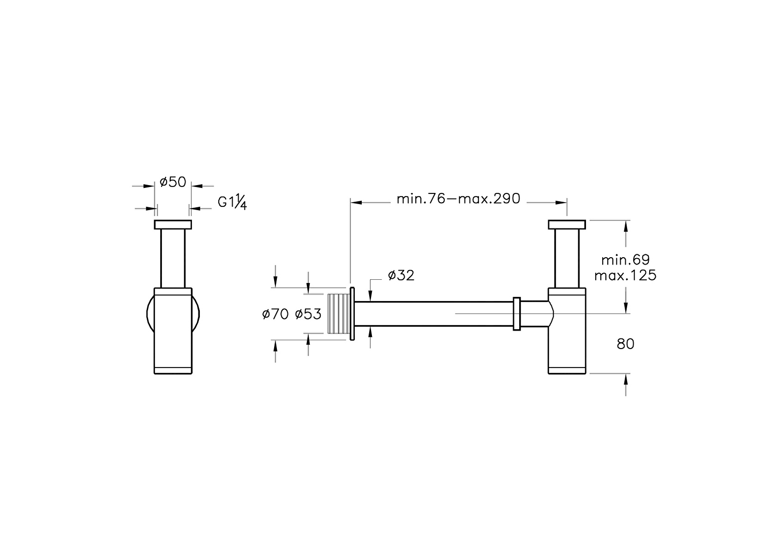 | VitrA | 2
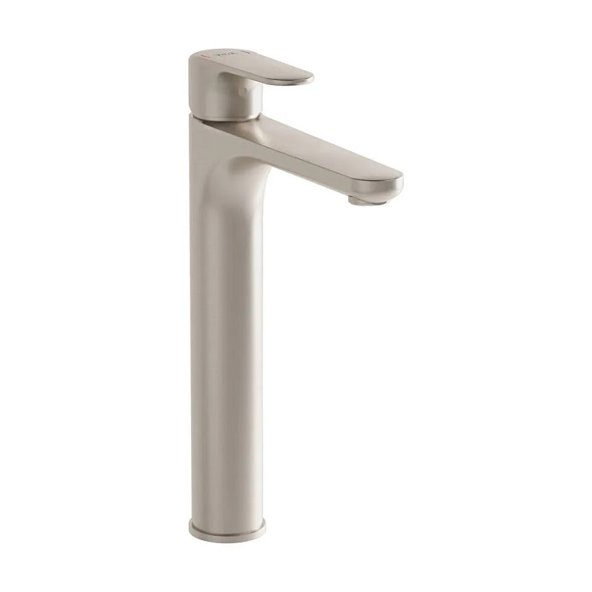 | A4270734EXP | Brushed Nickel | Basin Mixer , (for bowls) | ხელსაბანის შემრევი | 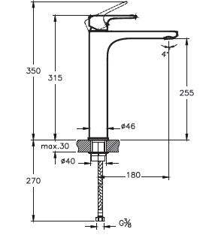 | VitrA | 5
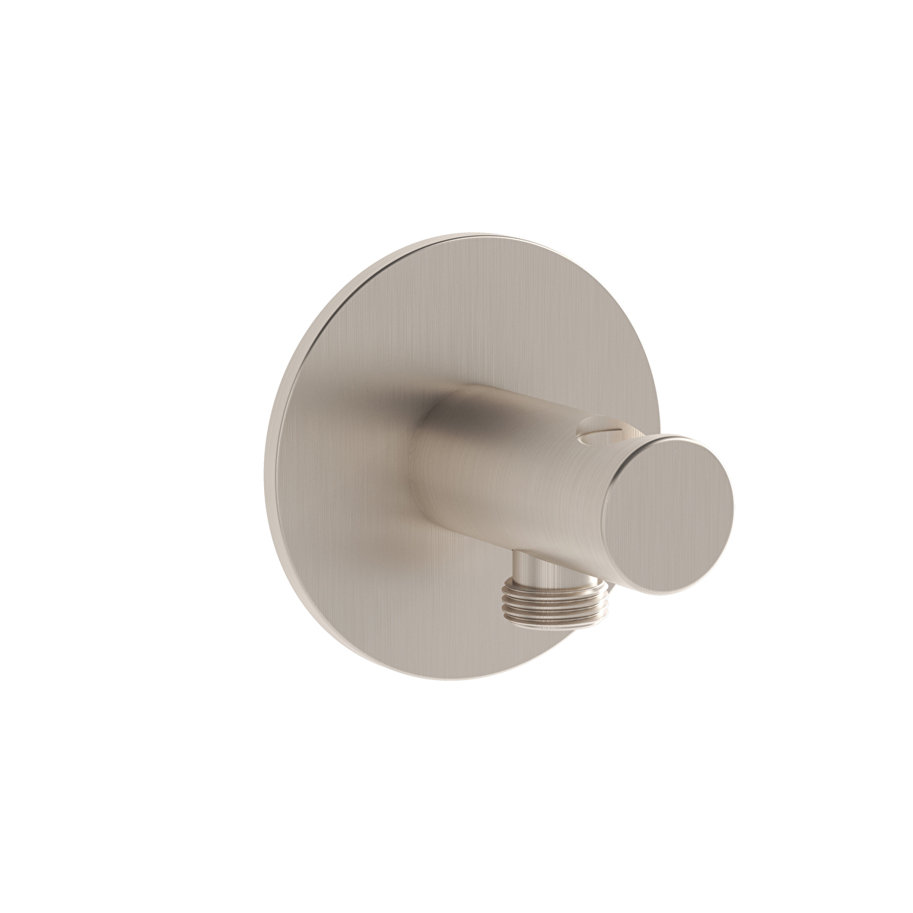 | A4262534 | Brushed Nickel | Built-in handshower outlet, Compatible with all handshowers (except A48015EXP, A48013EXP) • G 3/4” inlet & G 1/2” outlet • Directs water flow to the handshower • Handshower hanger function | ხელის შხაპზე წყლის მიმწოდებელი | 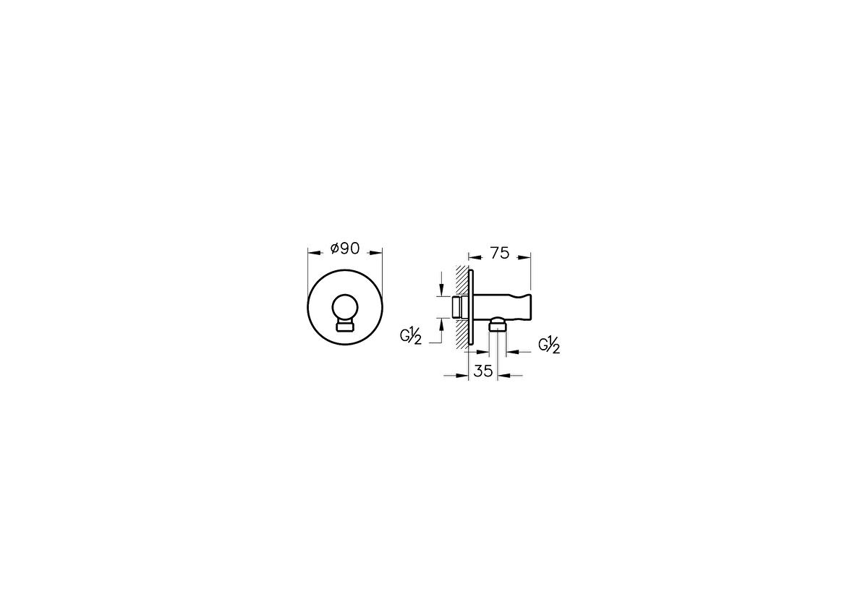 | VitrA | 2
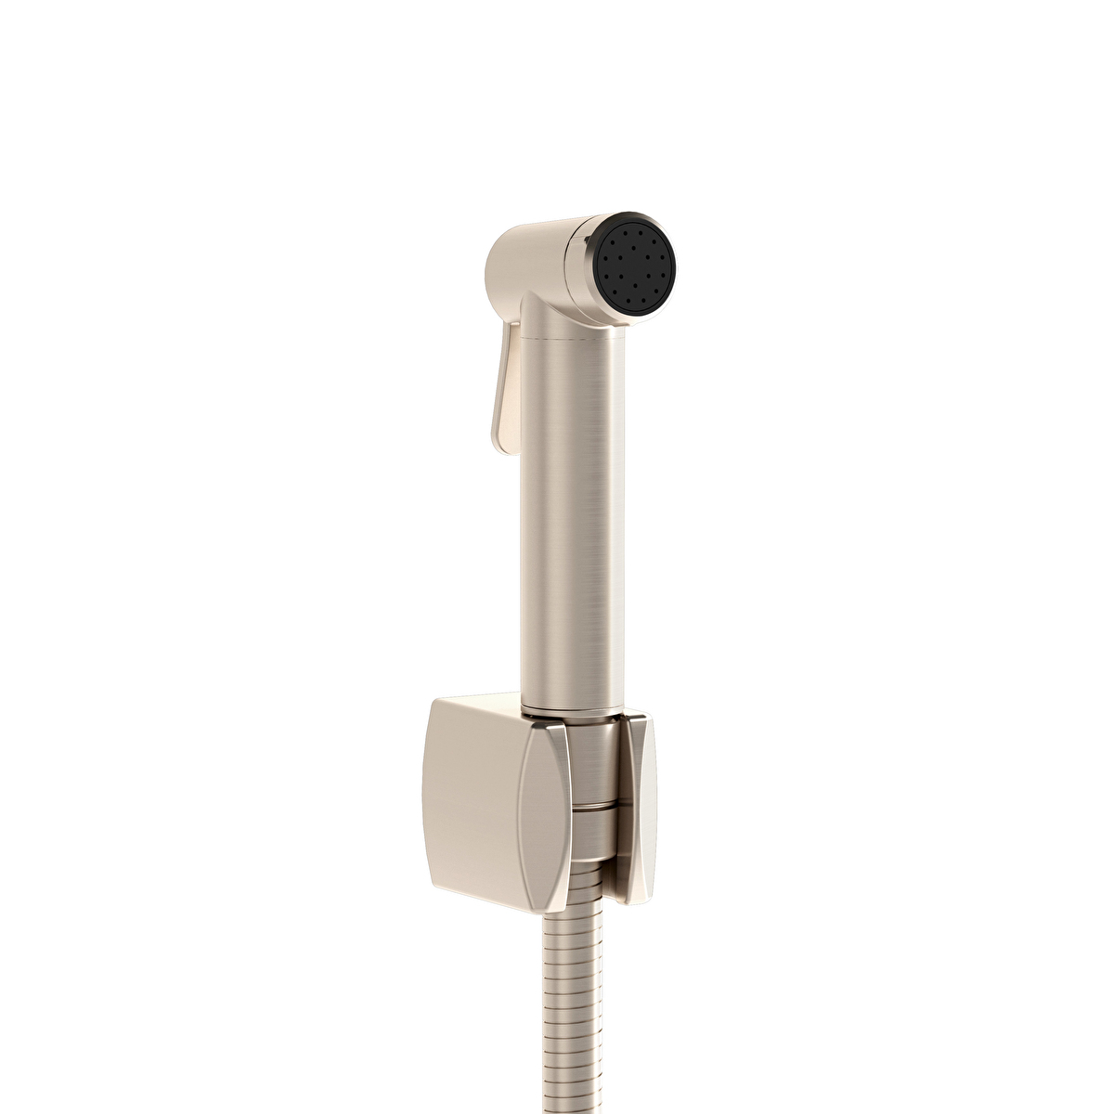 | A4574734 | Brushed Nickel | Bidet Handshower | ხელის შხაპი ჰიგიენური | 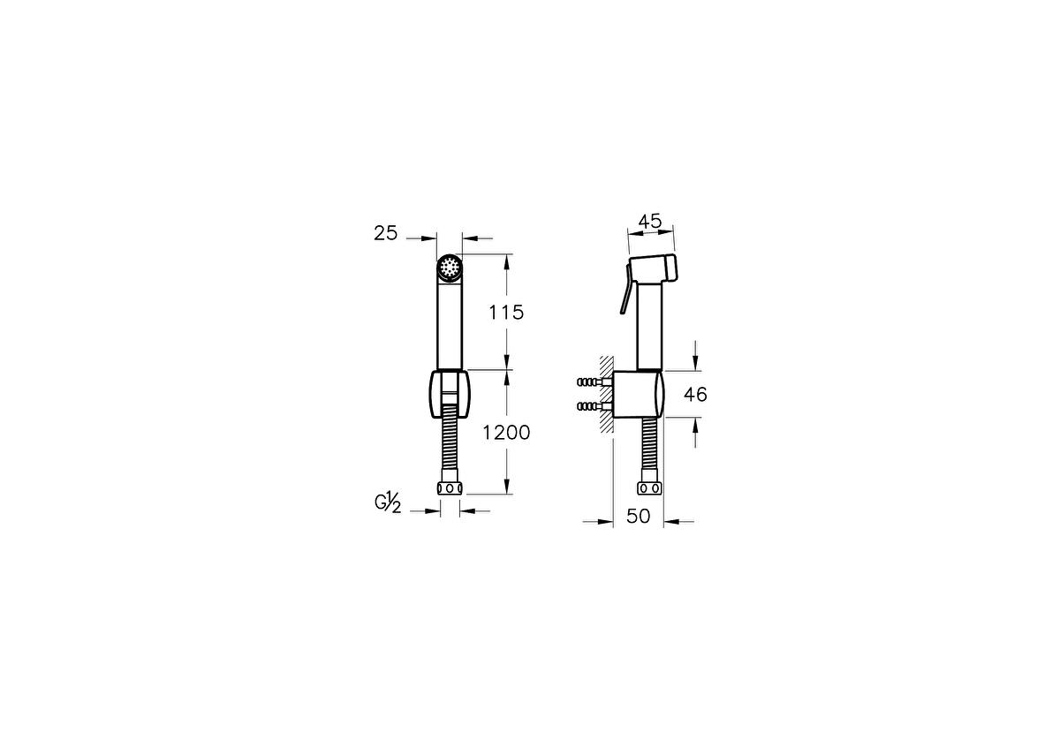 | VitrA | 2
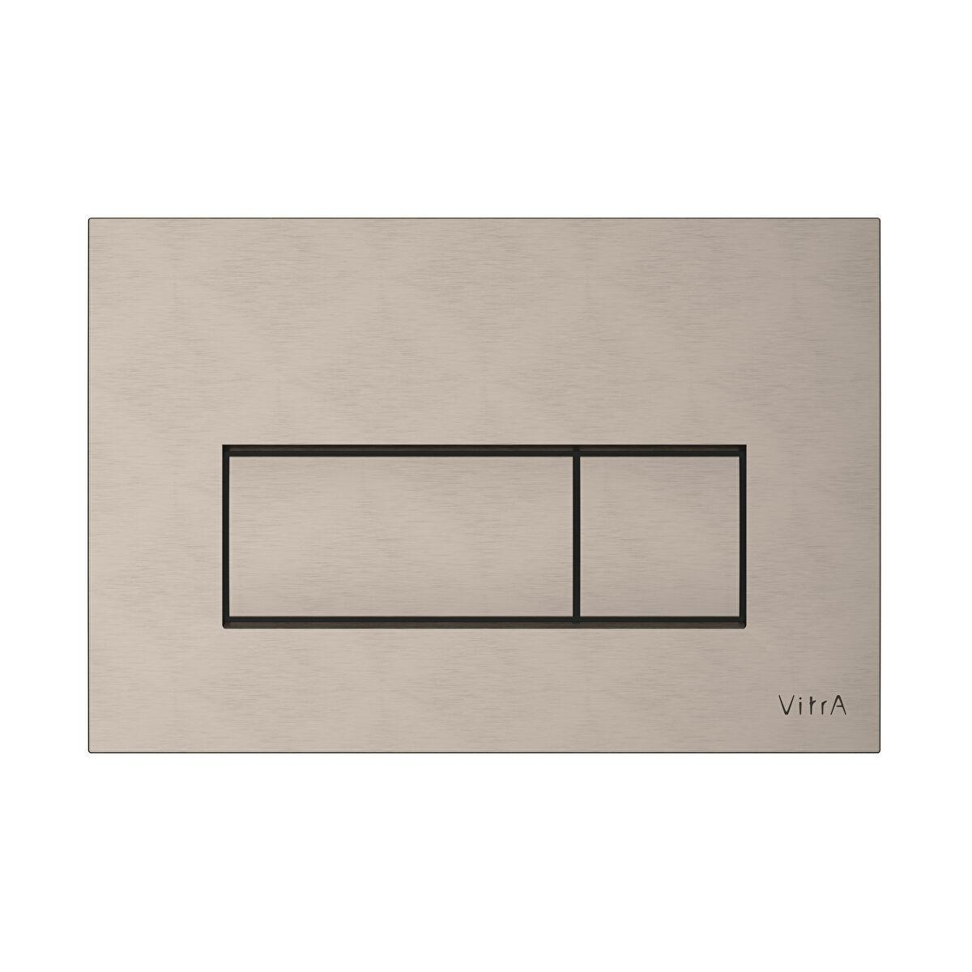 | 740-2395 | Brushed Nickel | Root Square Flush Plate, Brushed nickel, • ABS, plastic main body • Easy Installation | ჩამრეცხი ღილაკი | 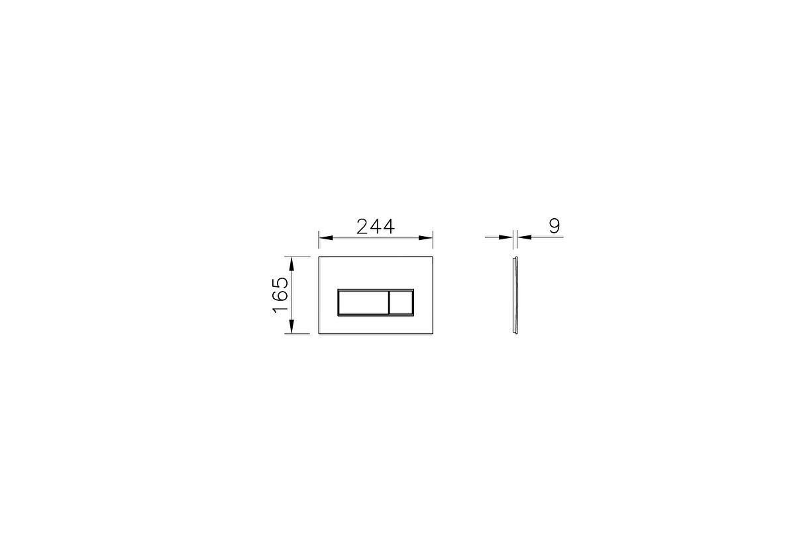 | VitrA | 2
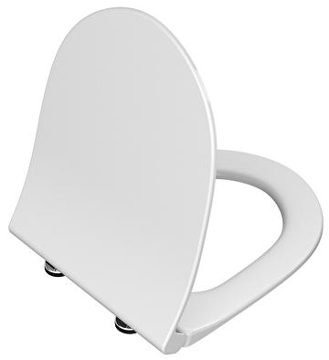 | 120-003-009 | White | SENTO SLIM WC SEAT, soft closing, White | უნიტაზის საფარი | 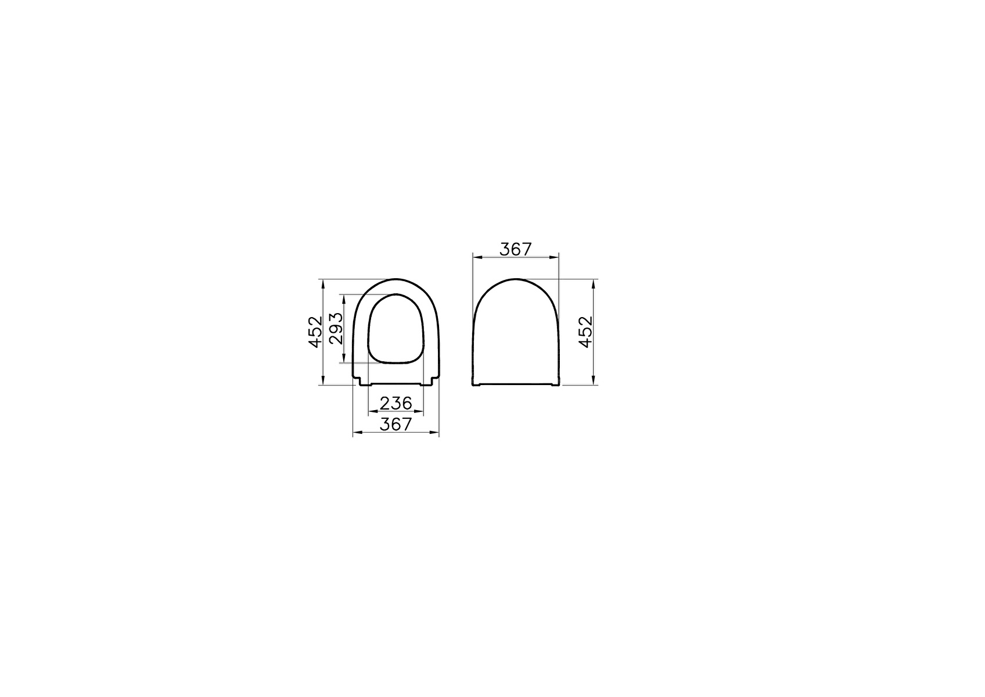 | VitrA | 2
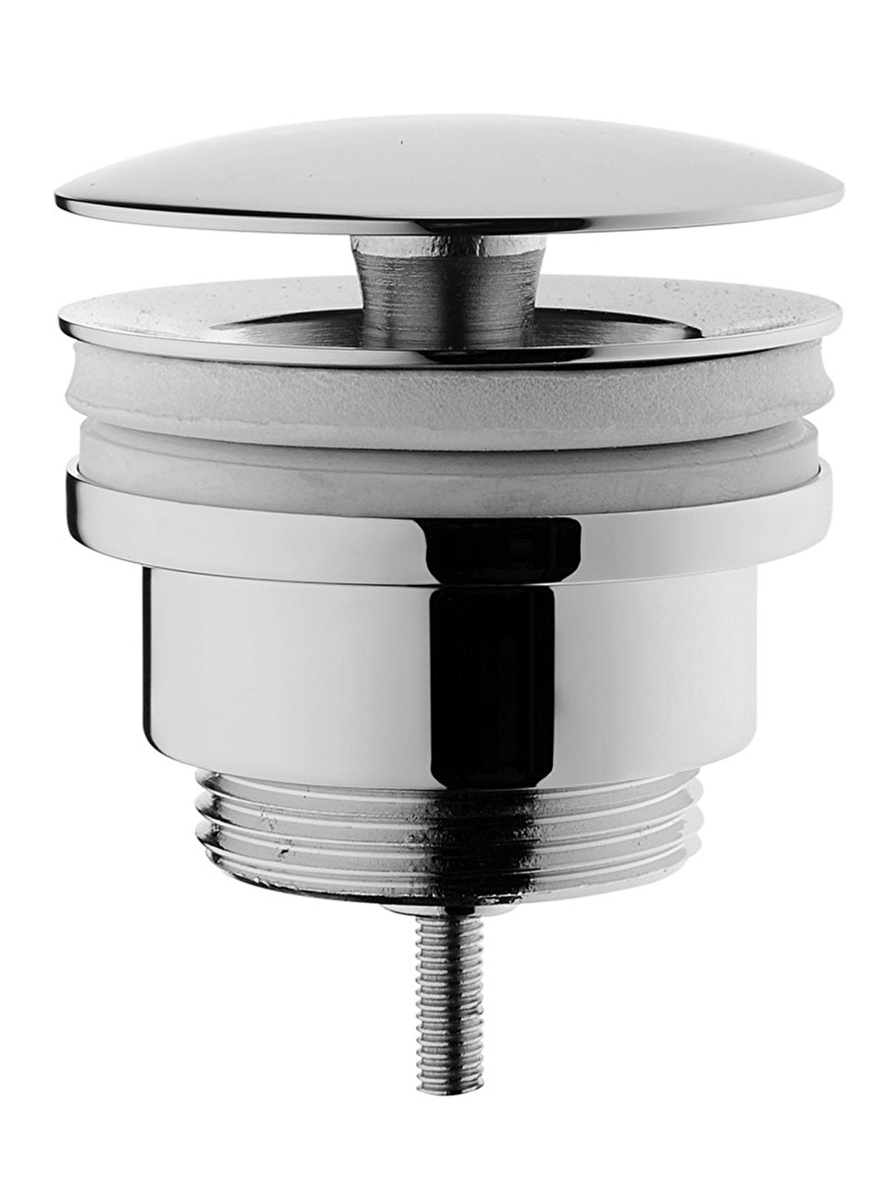 | A45148 | Chrome | Waste set universal, • Fixed plug • For 1 1/4” traps | სიფონის დამჭერი | 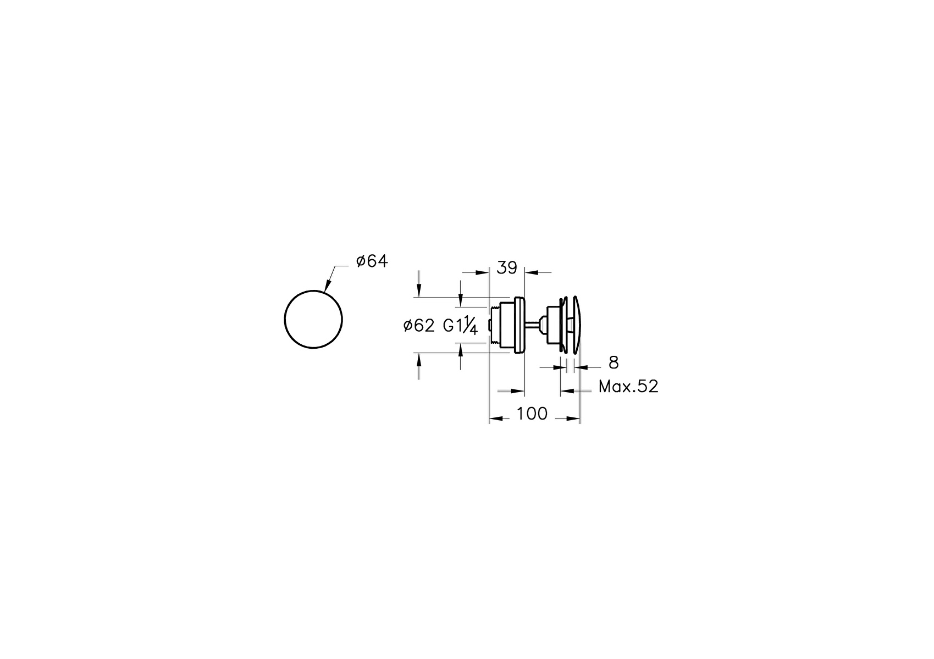 | VitrA | 1
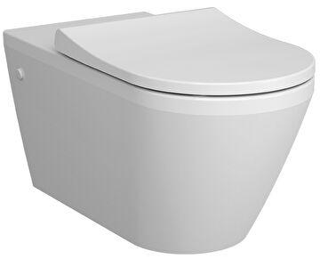 | 7098B003-0075 | White | Rim-ex wall-hung WC pan, hidden fixation, 70 cm, high | შშმ უნიტაზი | 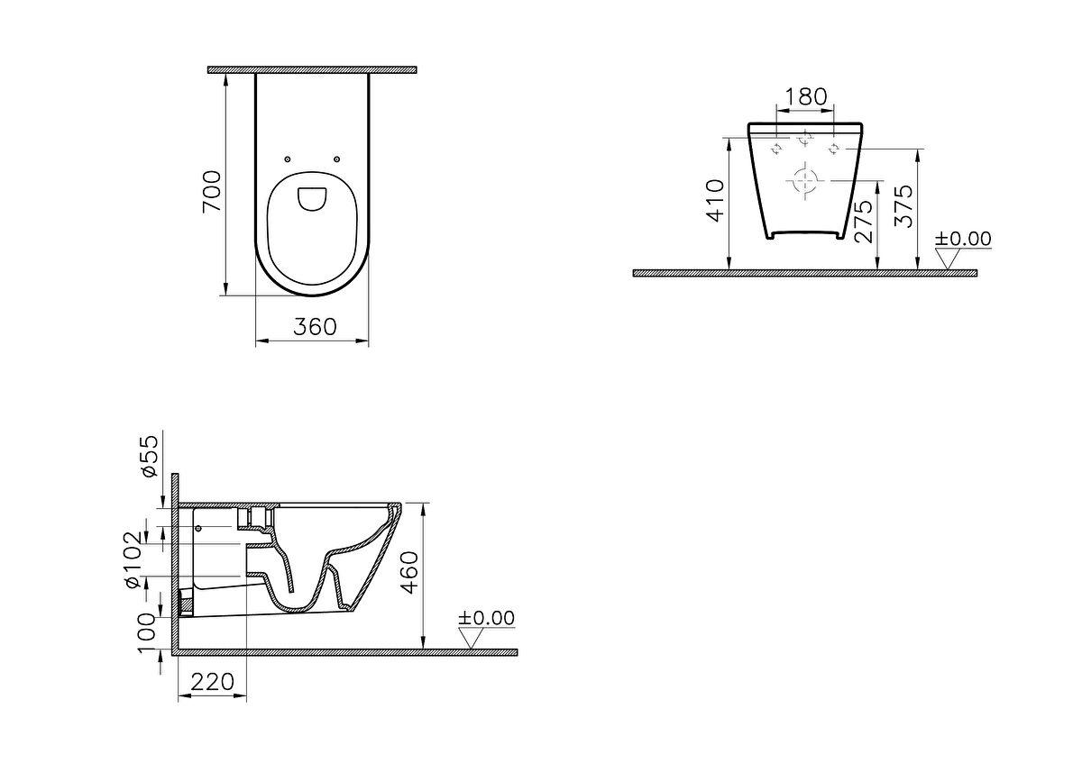 | VitrA | 1
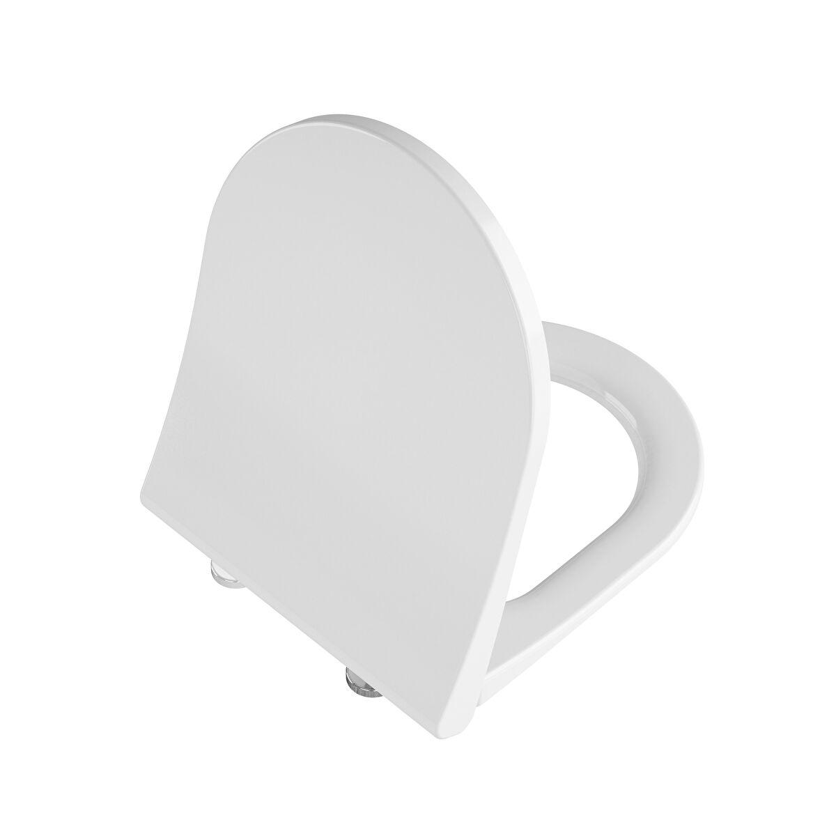 | 131-003-009 | White | Universal Slim WC seat Duroplast Model 2-Round form, White, soft-closing, detachable metal hinge, top fixing | შშმ უნიტაზი საფარი | 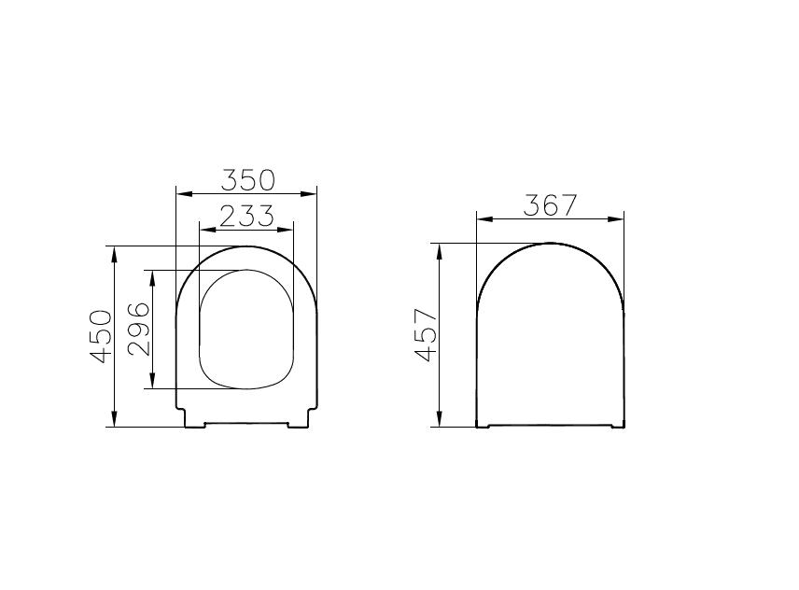 | VitrA | 1
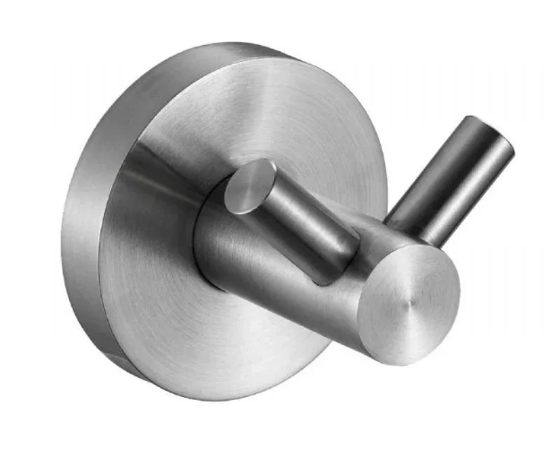 | 16852.S | Brushed | Bathrobe hanger Nofer double brushed | ხალათის საკიდი | 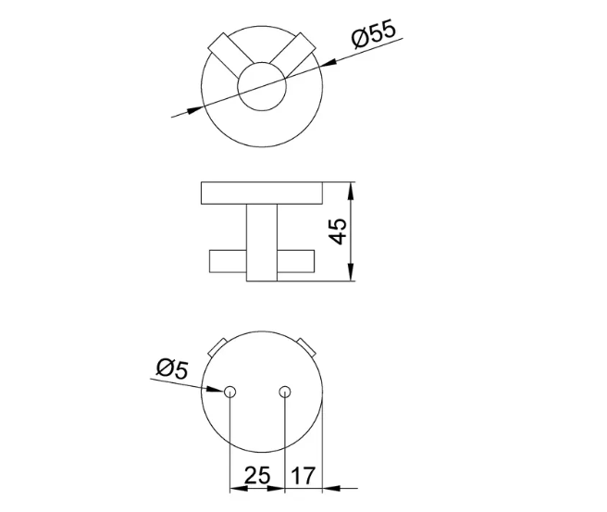 | Nofer | 2
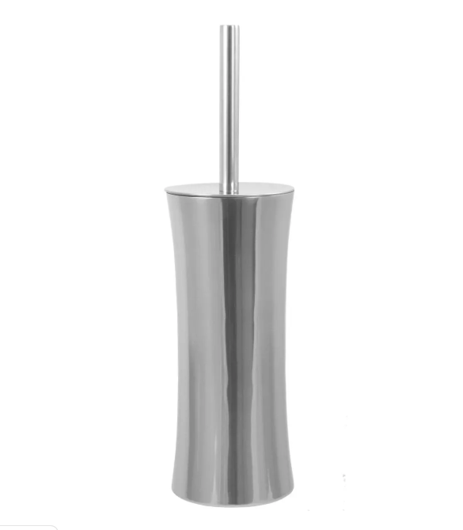 | 09078.S | Brushed Nickel | Toilet brush Nofer brushed | უნიტაზის ჯაგრისი | 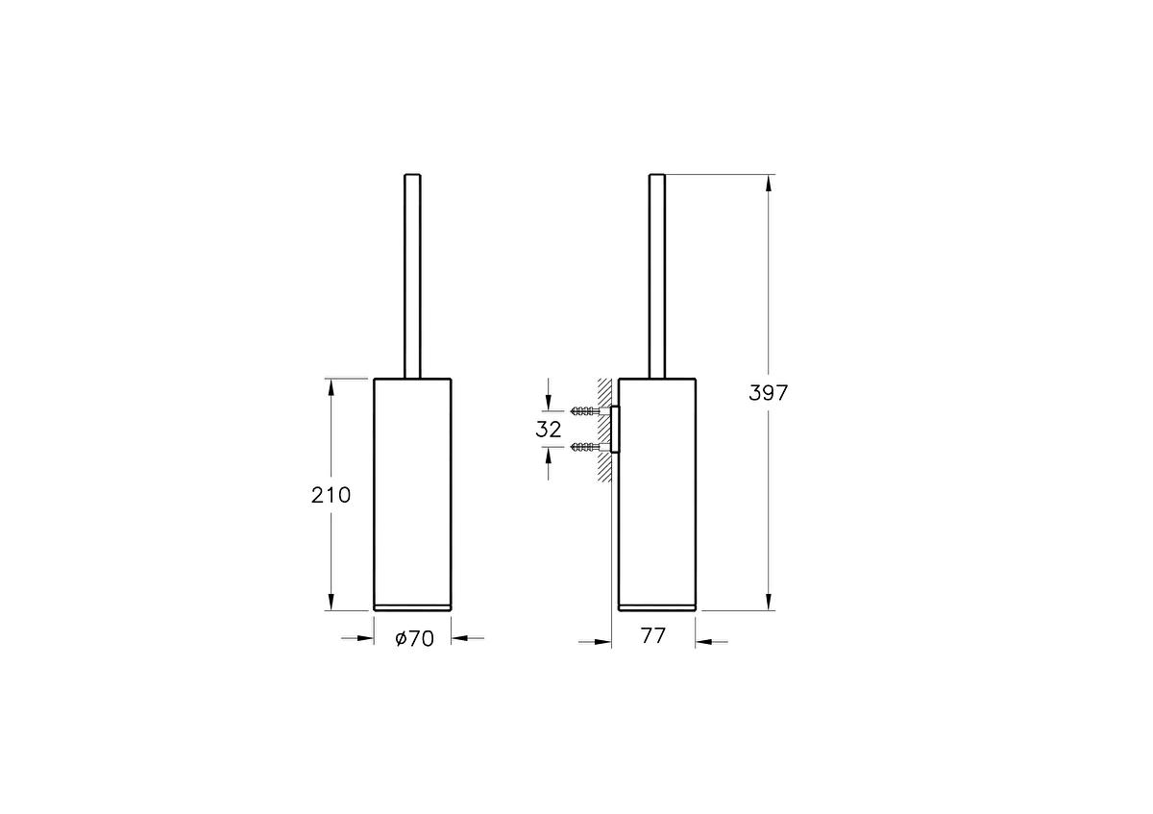 | Nofer | 5
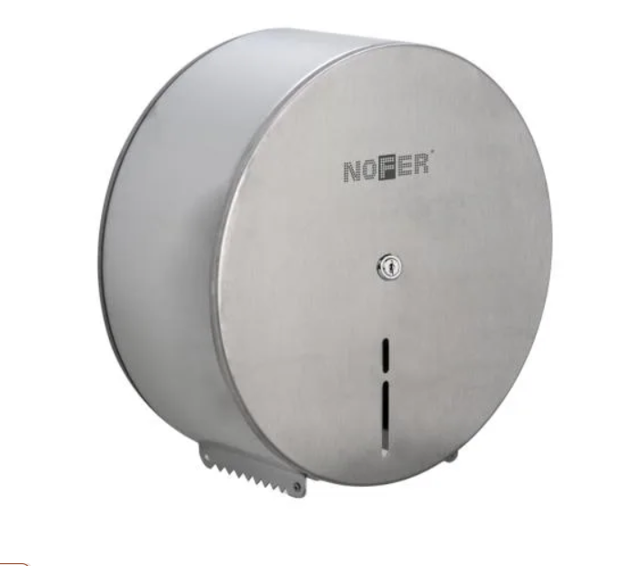 | 05001.S | Brushed | Nofer Toilet Paper Holder, Silver, Matte Stainless Stee | ტუალეტის ქაღალდის საკიდი |  | Nofer | 2
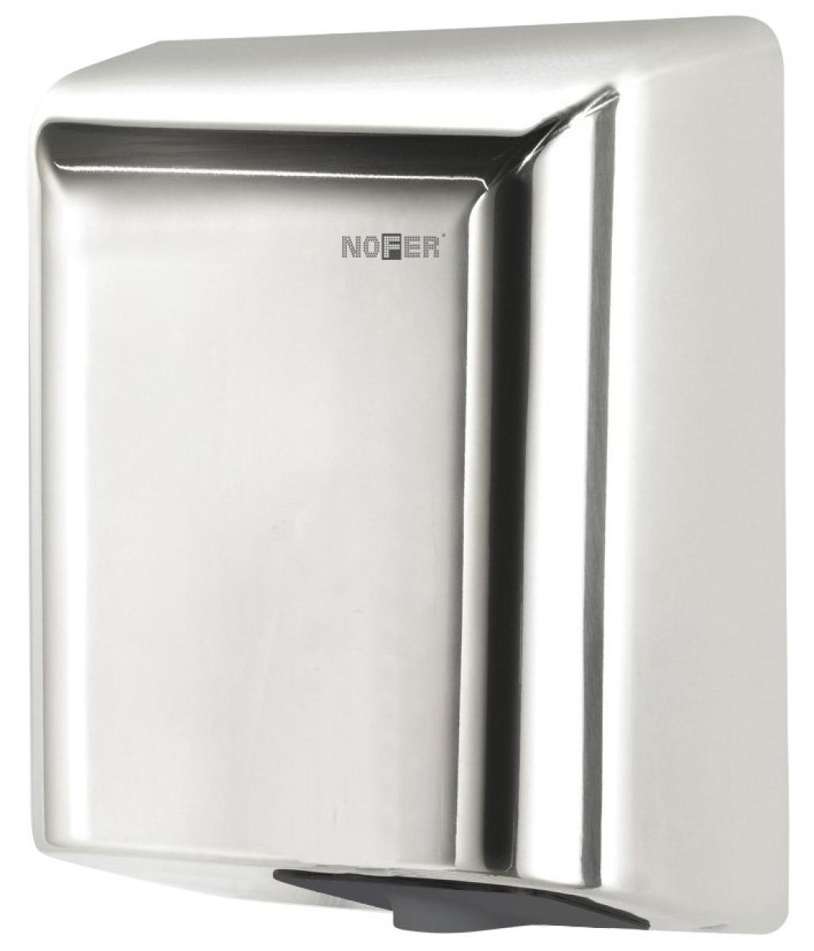 | 01851.B | Silver | Ultra-fast stainless steel FUGA hand dryer. polished finish | ხელის საშრობი | 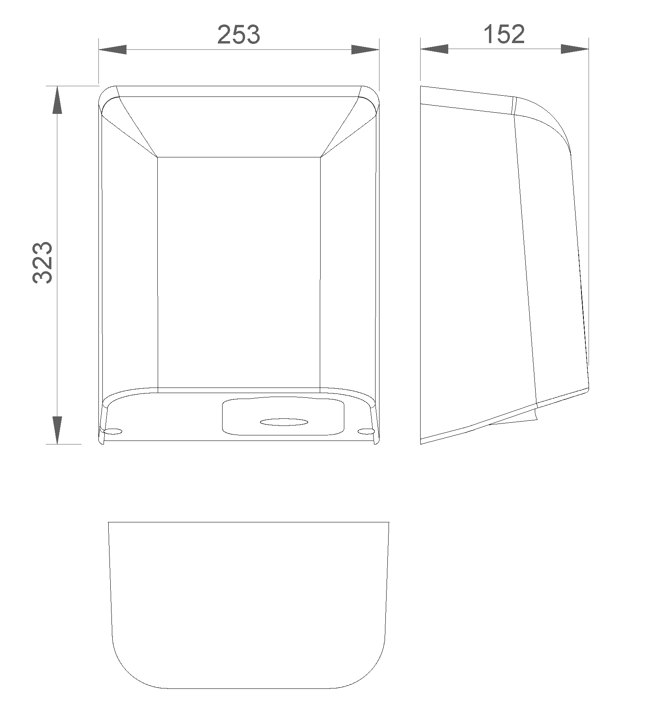 | Nofer | 2
 | VFD-774315 | Silver | Square trap VALTEMO met. cover page. Wet/dry outlet with 360° rotating siphon 10*10cm | ტრაპი |  | Valtemo | 2
 | K950792R0001VTE0 |  | Floor and wall tile Terrazzo white 60×60x 0.9 | ფილა |  |  | 20 კვმ

